상품제안서
상감 꽃나비 필함+명함함 세트 | 상품코드: S40898

 |  |  |  |  |  |  | 02-713-8555 | www.synergygift.co.kr
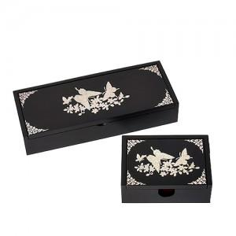

【상세/제작정보】 | <p><span style="font-size: 14pt;">※ 실크인쇄 옵션은 제품 2종 인쇄 기준 금액입니다.</span>&nbsp;</p>

【인쇄/포장옵션】 | 실크 / 포장지포장

【공급단가】 | 수량 | 10~ | 50~ | 100~ | 300~ | 500~
*VAT별도 | 단가 | 35,000원 | 34,160원 | 32,760원 | 31,920원 | 31,080원

【상품 URL】 | https://www.synergygift.co.kr:443/src/goods_detail.php?gdno=40898

